【案内】出願資格事前審査について
出願資格事前審査(「日本の学校教育制度に基づく高等学校」以外の学校の出身者のみ対象)

「日本の学校教育制度に基づく高等学校」以外の学校の出身者は出願に先立ち、「出願資格事前審査」を受ける必要が
あります。不明な点がある場合には、事前に入学センターまで問い合わせてください。

●出願資格事前審査の対象者
次の①、②の両方を満たす者とします。
①「日本の学校教育制度に基づく高等学校」以外の学校の出身者
②本学の指定する書類を提出できる者

※ただし、以下に該当する場合は、事前審査は不要です。
・自由選抜入試 経営学部【方式B】に出願する者
・下記一覧に記載されている学校の12年以上の課程を修了した者(修了見込みの者を含む)
【文部科学省Webサイト】我が国において、高等学校相当として指定した外国人学校一覧
https://www.mext.go.jp/a_menu/koutou/shikaku/07111314/003.htm

●提出期限
（アスリート選抜入試）2023年７月７日（金）必着
（自由選抜入試、国際コース選抜入試）2023年８月23日（水）必着

※出願資格事前審査には、２週間前後の期間を要するため、日数に余裕をもって提出してください。

●提出書類（必要に応じて、下記以外の書類の提出を求める場合があります。）
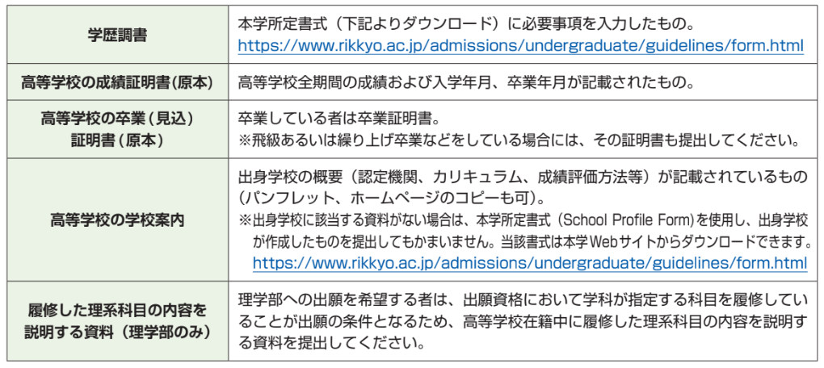

①証明書は原則として「原本」を提出してください。コピーを提出する場合は、「原本からの正しい複製であることが
出身学校によって証明されたもの(Certified True Copy)」を提出してください。
②出身学校からの証明書類が日本語または英語以外の言語の場合は、証明書の原本とともに日本語または英語の翻訳
を提出してください。翻訳については、公的機関による証明は不要ですので、自身で作成してかまいません。
③複数の入試種別の出願資格審査を希望する場合、一括で審査を受け付けます。提出書類は 1 通でか
まいません。ただし、学歴調書の所定欄に入試種別ごとの志望学科(専修)・プログラム等を明記してください。
④出願資格事前審査に必要な書類を提出できない場合は、入学センターまで問い合わせてください。

●出願資格事前審査の申請方法

作成した学歴調書のアップロード（下記①）と、郵送による書類提出（下記②）の両方が必要です。
学歴調書のアップロード(下記①）のみでは審査ができませんので注意してください。

①入力した学歴調書のExcelファイルを、提出フォームからアップロードしてください。
②学歴調書を含むすべての提出書類を、各自で用意した封筒を使用して郵送にて提出してください。

※提出先・審査結果の通知方法等の詳細は、各入試要項(６月中旬公開予定）をご確認ください。
入試要項：https://www.rikkyo.ac.jp/admissions/undergraduate/guidelines/

【案内】(Certified True Copy)の作成方法
